General tables
PZPM analysis based on CEP |  |  |  |  |  | 2021-02-08
 |  |  |  |  |  | units
First Registrations of New Trailers & Semi-Trailers *, including Light Trailers
 | 2021 Jan | 2020 Jan | % change y/y | 2021 Jan - Jan | 2020 Jan - Jan | % change y/y
TRAILERS | 4,534 | 4,297 | 5.5% | 4,534 | 4,297 | 5.5%
Trailers for trucks | 937 | 802 | 16.8% | 937 | 802 | 16.8%
Special Trailers | 115 | 104 | 10.6% | 115 | 104 | 10.6%
Light Trailers | 3,127 | 2,865 | 9.1% | 3,127 | 2,865 | 9.1%
Agricultural Trailers | 355 | 526 | -32.5% | 355 | 526 | -32.5%
other trailers | - | - |  | - | -
SEMI-TRAILERS | 1,405 | 1,124 | 25.0% | 1,405 | 1,124 | 25.0%
Semi -Trailers for trucks | 1,404 | 1,123 | 25.0% | 1,404 | 1,123 | 25.0%
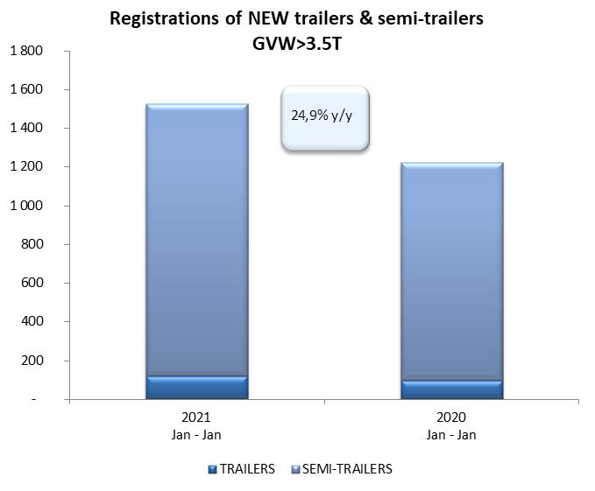
Special Semi -Trailers | 1 | 1 | 0.0% | 1 | 1 | 0.0%
TOTAL TRAILERS and SEMI-TRAILERS | 5,939 | 5,421 | 9.6% | 5,939 | 5,421 | 9.6%
*/ without temporary registered units
Source: PZPM analysis based on Central Register of Vehicles

 |  |  |  |  |  | units
First Registrations of New Trailers & Semi-Trailers *, GVW>3.5T
 | 2021 Jan | 2020 Jan | % change y/y | 2021 Jan - Jan | 2020 Jan - Jan | % change y/y
TRAILERS, GVW>3.5T* | 119 | 97 | 22.7% | 119 | 97 | 22.7%
Trailers for trucks | 117 | 93 | 25.8% | 117 | 93 | 25.8%
Special Trailers | 2 | 4 | -50.0% | 2 | 4 | -50.0%
SEMI-TRAILERS,GVW>3.5T* | 1,405 | 1,123 | 25.1% | 1,405 | 1,123 | 25.1%
Semi -Trailers for trucks | 1,404 | 1,122 | 25.1% | 1,404 | 1,122 | 25.1%
Special Semi -Trailers | 1 | 1 | 0.0% | 1 | 1 | 0.0%
TOTAL TRAILERS and SEMI-TRAILERS | 1,524 | 1,220 | 24.9% | 1,524 | 1,220 | 24.9%
*/ without temporary registered units
Source: PZPM analysis based on Central Register of Vehicles

Trail%Semi-Trail_GVW>3,5T
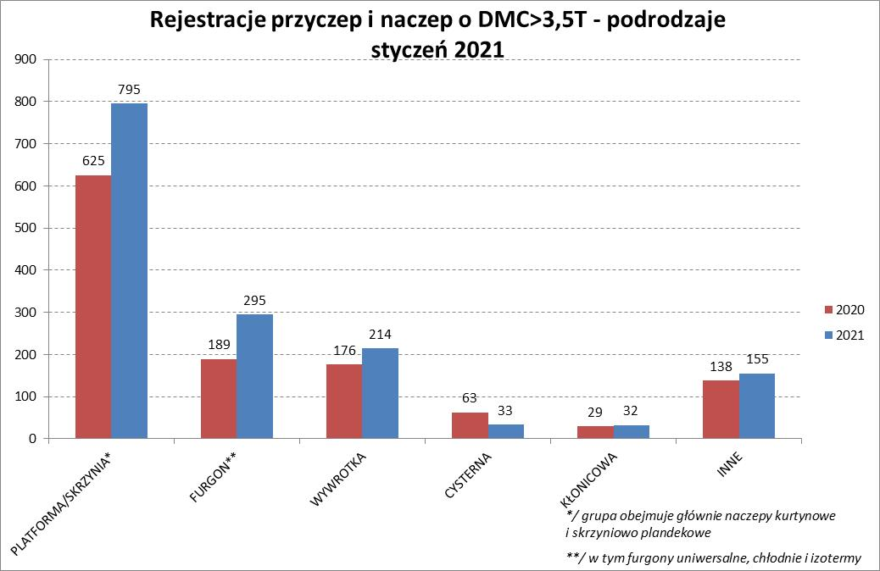
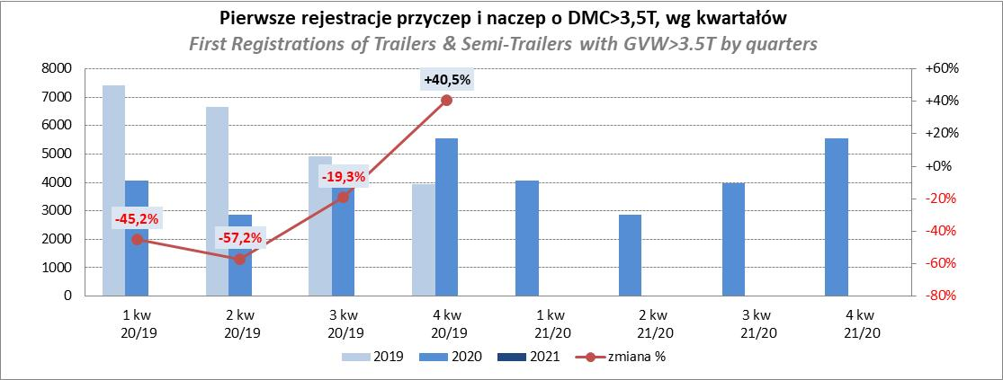
PZPM |  |  |  |  |  | 2021-02-08
Pierwsze rejestracje NOWYCH przyczep i naczep* o DMC>3,5T, udział w rynku %
First Registrations of NEW Trailers & Semi-Trailers with GVW>3.5T, Market Share %
 |  |  |  |  |  | Sztuki / Units
Pozycja | Marka | Rok narastająco Styczeń - Styczeń
 |  | YTD January - January
 |  | 2021 |  | 2020 |  | Zmiana % r/r
No. | Make
 |  | Ogółem | Udział % | Ogółem | Udział % | Change % y/y
 |  | Total | Mkt shr % | Total | Mkt shr %
1 | SCHMITZ CARGOBULL | 324 | 21.26% | 225 | 18.44% | 44.0%
2 | KRONE | 279 | 18.31% | 198 | 16.23% | 40.9%
3 | WIELTON | 198 | 12.99% | 197 | 16.15% | 0.5%
4 | KOEGEL | 117 | 7.68% | 90 | 7.38% | 30.0%
5 | SCHWARZMUELLER | 76 | 4.99% | 47 | 3.85% | 61.7%
6 | BODEX | 54 | 3.54% | 64 | 5.25% | -15.6%
7 | KAESSBOHRER | 48 | 3.15% | 63 | 5.16% | -23.8%
8 | ZASŁAW | 39 | 2.56% | 24 | 1.97% | 62.5%
9 | KEMPF | 36 | 2.36% | 31 | 2.54% | 16.1%
10 | CIMC | 34 | 2.23% | 8 | 0.66% | 325.0%
11 | STAS | 30 | 1.97% | 14 | 1.15% | 114.3%
12 | WECON | 28 | 1.84% | 25 | 2.05% | 12.0%
13 | INTER CARS - FEBER | 20 | 1.31% | 11 | 0.90% | 81.8%
14 | FLIEGL | 16 | 1.05% | 9 | 0.74% | 77.8%
15 | MHS | 14 | 0.92% | 15 | 1.23% | -6.7%
 | GNIOTPOL | 14 | 0.92% | 5 | 0.41% | 180.0%
 | KNAPEN | 14 | 0.92% | 8 | 0.66% | 75.0%
18 | KONAR | 11 | 0.72% | 5 | 0.41% | 120.0%
19 | BENALU | 10 | 0.66% | 5 | 0.41% | 100.0%
 | STOKOTA | 10 | 0.66% | 3 | 0.25% | 233.3%
 | Pozostałe / Others | 152 | 10.0% | 173 | 14.2% | -12.1%
 | OGÓŁEM / TOTAL | 1524 | 100% | 1220 | 100% | 24.9%
*/ bez rejestracji czasowych
Źródło: analizy PZPM na podstawie CEP
Source: PZPM analysis based on Central Register of Vehicles

Semi-Trail_ GVW>3,5T
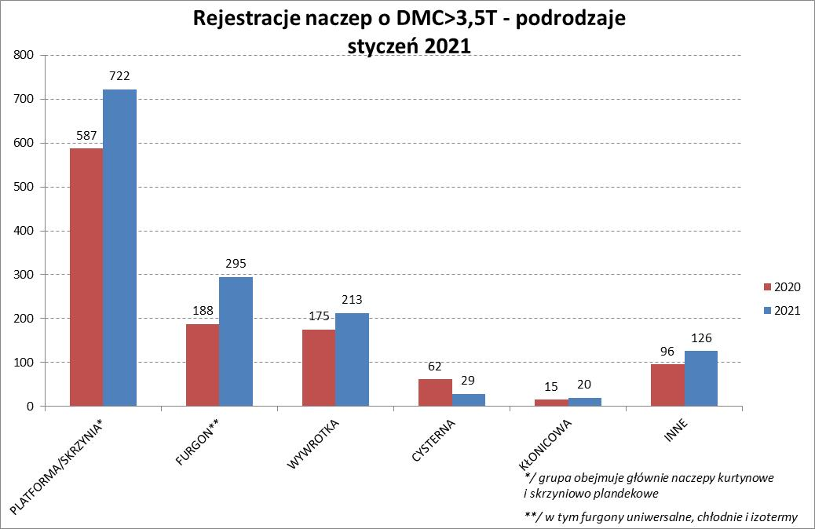
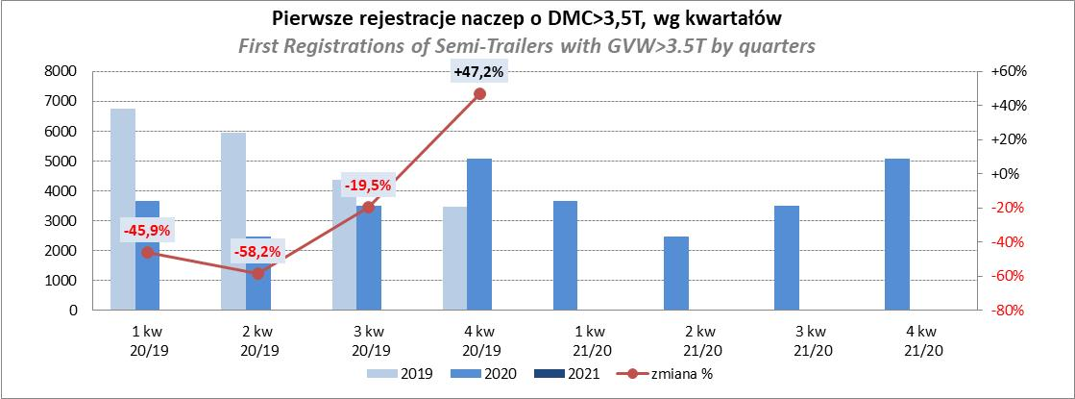
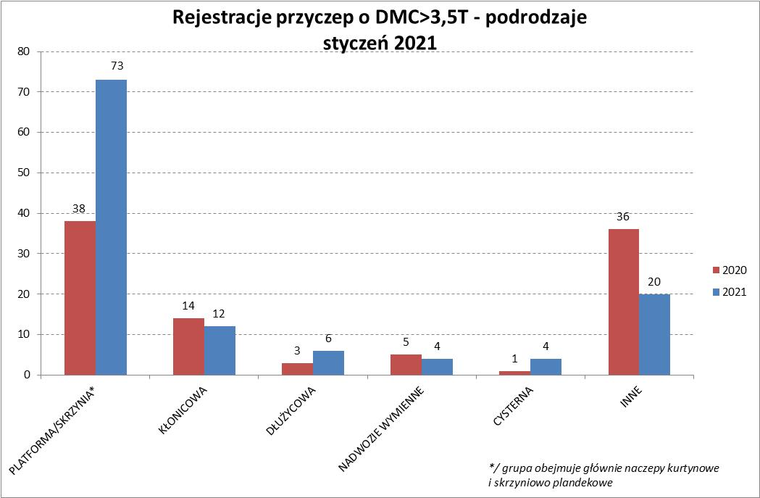
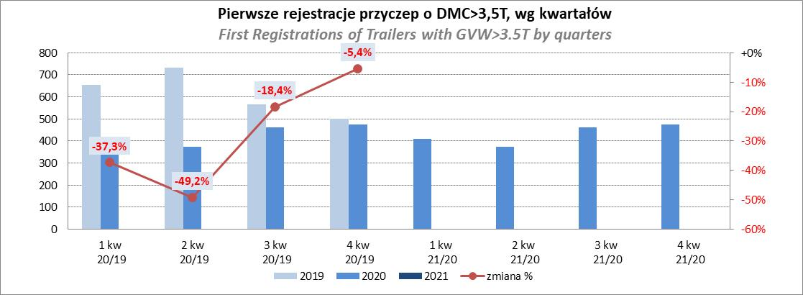
PZPM |  |  |  |  |  | 2021-02-08
Pierwsze rejestracje NOWYCH naczep* o DMC>3,5T, udział w rynku %
First Registrations of NEW Semi-Trailers with GVW>3.5T, Market Share %
 |  |  |  |  |  | Sztuki
Pozycja | Marka | Rok narastająco Styczeń - Styczeń
 |  | YTD January - January
 |  | 2021 |  | 2020 |  | Zmiana % r/r
No. | Make
 |  | Ogółem | Udział % | Ogółem | Udział % | Change % y/y
 |  | Total | Mkt shr % | Total | Mkt shr %
1 | SCHMITZ CARGOBULL | 324 | 23.1% | 224 | 19.95% | 44.6%
2 | KRONE | 279 | 19.9% | 198 | 17.63% | 40.9%
3 | WIELTON | 190 | 13.5% | 188 | 16.74% | 1.1%
4 | KOEGEL | 115 | 8.2% | 89 | 7.93% | 29.2%
5 | SCHWARZMUELLER | 74 | 5.3% | 47 | 4.19% | 57.4%
6 | BODEX | 53 | 3.8% | 61 | 5.43% | -13.1%
7 | KAESSBOHRER | 48 | 3.4% | 62 | 5.52% | -22.6%
8 | ZASŁAW | 37 | 2.6% | 23 | 2.05% | 60.9%
9 | KEMPF | 36 | 2.6% | 31 | 2.76% | 16.1%
10 | CIMC | 34 | 2.4% | 8 | 0.71% | 325.0%
11 | STAS | 30 | 2.1% | 14 | 1.25% | 114.3%
12 | INTER CARS - FEBER | 20 | 1.4% | 11 | 0.98% | 81.8%
13 | FLIEGL | 14 | 1.0% | 8 | 0.71% | 75.0%
 | KNAPEN | 14 | 1.0% | 8 | 0.71% | 75.0%
15 | BENALU | 9 | 0.6% | 5 | 0.45% | 80.0%
 | MEGA | 9 | 0.6% | 12 | 1.07% | -25.0%
17 | GRAS | 8 | 0.6% | 7 | 0.62% | 14.3%
18 | VAN ECK | 7 | 0.5% | 0 | 0.00%
 | BERGER | 7 | 0.5% | 13 | 1.16% | -46.2%
 | STOKOTA | 7 | 0.5% | 3 | 0.27% | 133.3%
 | Pozostałe / Others | 90 | 6.4% | 111 | 9.9% | -18.9%
 | OGÓŁEM / TOTAL | 1405 | 100% | 1123 | 100% | 25.1%
*/ bez rejestracji czasowych
Źródło: analizy PZPM na podstawie CEP
Source: PZPM analysis based on Central Register of Vehicles

Light Trailers
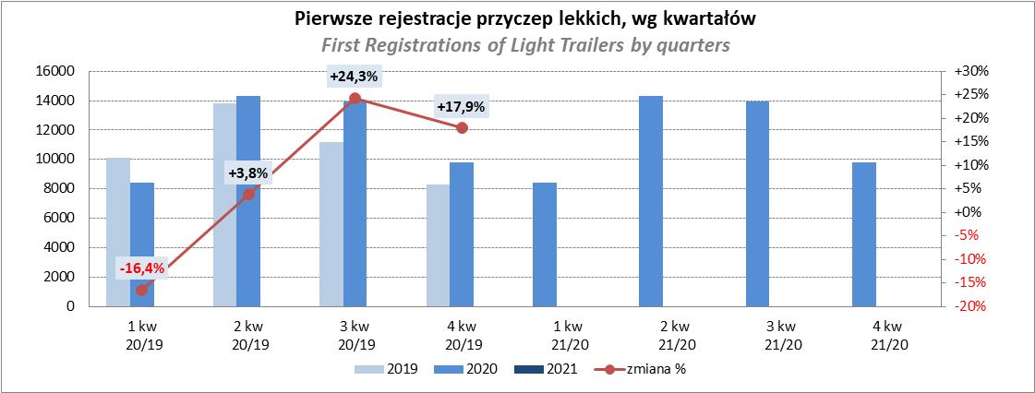
PZPM |  |  |  |  |  | 2021-02-08
Pierwsze rejestracje NOWYCH przyczep lekkich*, udział w rynku %
First Registrations of NEW Light Trailers*, Market Share %
 |  |  |  |  |  | Sztuki / Units
Pozycja | Marka | Rok narastająco Styczeń - Styczeń
 |  | YTD January - January
 |  | 2021 |  | 2020 |  | Zmiana % r/r
No. | Make
 |  | Ogółem | Udział % | Ogółem | Udział % | Change % y/y
 |  | Total | Mkt shr % | Total | Mkt shr %
1 | NEPTUN-SORELPOL | 785 | 25.10% | 826 | 28.83% | -5.0%
2 | TEMARED | 680 | 21.75% | 660 | 23.04% | 3.0%
3 | NIEWIADÓW | 359 | 11.48% | 233 | 8.13% | 54.1%
4 | FARO | 160 | 5.12% | 78 | 2.72% | 105.1%
 | ZASŁAW | 160 | 5.12% | 112 | 3.91% | 42.9%
6 | RYDWAN | 158 | 5.05% | 140 | 4.89% | 12.9%
7 | MARTZ | 100 | 3.20% | 158 | 5.51% | -36.7%
8 | BRENDERUP-THULE TRAILERS | 71 | 2.27% | 93 | 3.25% | -23.7%
9 | FRACHT | 49 | 1.57% | 41 | 1.43% | 19.5%
10 | WIOLA | 47 | 1.50% | 59 | 2.06% | -20.3%
11 | SYLAND | 36 | 1.15% | 37 | 1.29% | -2.7%
 | STOPEXIM | 36 | 1.15% | 2 | 0.07% | 1700.0%
 | CARRO | 36 | 1.15% | 30 | 1.05% | 20.0%
14 | STIM | 33 | 1.06% | 31 | 1.08% | 6.5%
15 | W.N.P. M.SUSKI | 32 | 1.02% | 27 | 0.94% | 18.5%
16 | WIDPOL | 31 | 0.99% | 29 | 1.01% | 6.9%
17 | MASTER-TECH | 30 | 0.96% | 17 | 0.59% | 76.5%
18 | SIDECAR | 28 | 0.90% | 17 | 0.59% | 64.7%
19 | GŁOWACZ | 26 | 0.83% | 33 | 1.15% | -21.2%
20 | MIRO-CAR1 | 23 | 0.74% | 17 | 0.59% | 35.3%
 | Pozostałe / Others | 247 | 7.9% | 225 | 7.9% | 9.8%
 | OGÓŁEM / TOTAL | 3127 | 100% | 2865 | 100% | 9.1%
*/ bez rejestracji czasowych
Źródło: analizy PZPM na podstawie CEP
Source: PZPM analysis based on Central Register of Vehicles

Agri Trail&Tractors
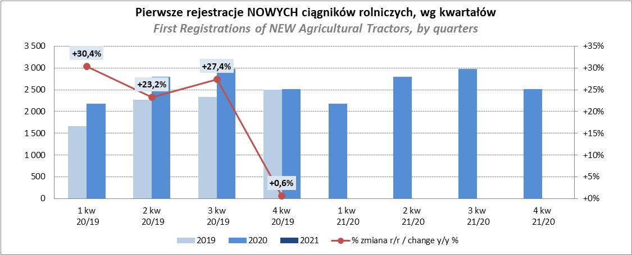
PZPM |  |  |  |  |  | 2021-02-08
Pierwsze rejestracje NOWYCH przyczep ciężarowych rolniczych*, udział w rynku %
First Registrations of NEW Agricultural Trailers*, Market Share %
 |  |  |  |  |  | Sztuki / Units
Pozycja | Marka | Rok narastająco Styczeń - Styczeń
 |  | YTD January - January
 |  | 2021 |  | 2020 |  | Zmiana % r/r
No. | Make
 |  | Ogółem | Udział % | Ogółem | Udział % | Change % y/y
 |  | Total | Mkt shr % | Total | Mkt shr %
1 | PRONAR | 127 | 35.77% | 257 | 48.86% | -50.6%
2 | METAL-FACH | 48 | 13.52% | 73 | 13.88% | -34.2%
3 | METALTECH | 25 | 7.04% | 31 | 5.89% | -19.4%
4 | PPHU WODZIŃSKI | 18 | 5.07% | 28 | 5.32% | -35.7%
5 | MEPROZET | 17 | 4.79% | 14 | 2.66% | 21.4%
6 | WIELTON | 16 | 4.51% | 32 | 6.08% | -50.0%
7 | CYNKOMET | 14 | 3.94% | 12 | 2.28% | 16.7%
8 | ZASŁAW | 13 | 3.66% | 14 | 2.66% | -7.1%
9 | POMOT | 12 | 3.38% | 11 | 2.09% | 9.1%
10 | MARPOL | 9 | 2.54% | 12 | 2.28% | -25.0%
 | GOMAR | 9 | 2.54% | 8 | 1.52% | 12.5%
12 | TECHMONT | 7 | 1.97% | 11 | 2.09% | -36.4%
13 | IGAMET | 4 | 1.13% | 0 | 0.00%
 | JOSKIN | 4 | 1.13% | 2 | 0.38% | 100.0%
 | POM-EKO | 4 | 1.13% | 0 | 0.00%
 | Pozostałe / Others | 28 | 7.9% | 21 | 4.0% | 33.3%
 | OGÓŁEM / TOTAL | 355 | 100% | 526 | 100% | -32.5%
*/ bez rejestracji czasowych
Źródło: analizy PZPM na podstawie CEP
Source: PZPM analysis based on Central Register of Vehicles
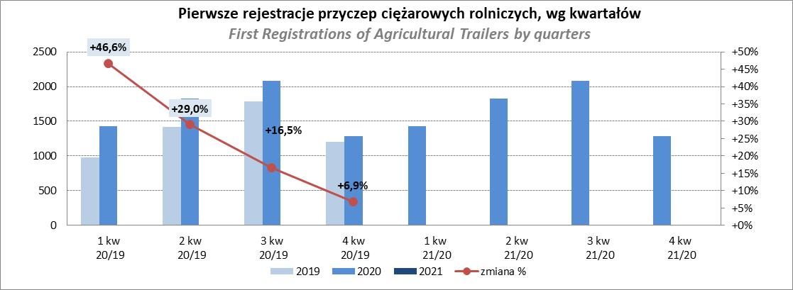

PZPM
Pierwsze rejestracje NOWYCH ciągników rolniczych*, udział w rynku %
First Registrations of NEW Agricultural Tractors*, Market Share %
 |  |  |  |  |  | Sztuki / Units
Pozycja | Marka | Rok narastająco Styczeń - Styczeń
 |  | YTD January - January
 |  | 2021 |  | 2020 |  | Zmiana % r/r
No. | Make
 |  | Ogółem | Udział % | Ogółem | Udział % | Change % y/y
 |  | Total | Mkt shr % | Total | Mkt shr %
1 | NEW HOLLAND | 126 | 18.37% | 117 | 19.21% | 7.7%
2 | KUBOTA | 86 | 12.54% | 64 | 10.51% | 34.4%
3 | ZETOR | 81 | 11.81% | 71 | 11.66% | 14.1%
4 | CASE IH | 47 | 6.85% | 41 | 6.73% | 14.6%
5 | JOHN DEERE | 45 | 6.56% | 41 | 6.73% | 9.8%
6 | DEUTZ-FAHR | 37 | 5.39% | 79 | 12.97% | -53.2%
7 | MASSEY FERGUSON | 30 | 4.37% | 29 | 4.76% | 3.4%
8 | APOLLO | 25 | 3.64% | 4 | 0.66% | 525.0%
9 | VALTRA | 24 | 3.50% | 14 | 2.30% | 71.4%
10 | GOES | 22 | 3.21% | 4 | 0.66% | 450.0%
11 | FARMTRAC | 21 | 3.06% | 35 | 5.75% | -40.0%
12 | ARBOS | 18 | 2.62% | 9 | 1.48% | 100.0%
 | FENDT | 18 | 2.62% | 10 | 1.64% | 80.0%
14 | SOLIS | 16 | 2.33% | 6 | 0.99% | 166.7%
15 | LOVOL | 14 | 2.04% | 13 | 2.13% | 7.7%
 | Pozostałe / Others | 76 | 11.1% | 72 | 11.8% | 5.6%
 | OGÓŁEM / TOTAL | 686 | 100% | 609 | 100% | 12.6%
*Pojazdy zarejestrowane jako Ciągniki Rolnicze bez wyróżnionych jako potencjalne ATV
** Liczby zawierają rejestracje czasowe na koniec miesięcy
Źródło: analizy PZPM na podstawie CEP
*Vehicles registered as Agricultural Tractors without considered as ATV
Source: PZPM analysis based on Central Register of Vehicles

